★組合せ (配付用)
全日本マスターズ 一宮大会 組み合わせ案

・各チ－ムで審判用ホイッスル、審判着をご用意ください
8月6日（金） 【 11人制 】
 | <集合> 10時 <試合開始> 11時 を予定しております。
 | チ－ム分け、組合せ等、詳細は後日連絡致します。

・各チ－ムで審判用ホイッスル、審判着をご用意ください
8月7日（土） 【 ７人制 】 |  |  |  |  |  |  | （感染防止対応） |  |  | 男子参加チームを午前・午後に分けることで2日間での開催ならびに同一時間帯の参加人数を減少させています
 | <開場> 8時45分 <試合数> 2試合/チ－ム を予定しております。
 | 男子参加チーム：29、女子参加チーム：7
 | 試合時間 |  | 15ー５－１５
 | (試合間が30分あり、アップが可能です）
 | 開始 |  | 終了 | Aコート |  |  | 審判 | Bコート |  |  | 審判 | Cコート |  |  | 審判 | Dコート |  |  | 審判 | Eコート |  |  | 審判 | Fコート |  |  | 審判
1 | 9:40:00 | ～ | 10:15:00 | チルチルミチル | × | HSS | ＨＣ 一宮 | ＲeeＦ | × | HC稲沢 | 駒澤 クラブ | GGS | × | 杉並クラブ | 中京 オール スターズ | 生駒オークス | × | 横浜平沼 マスターズ | 岐阜MHC | LBC アルバトロス | × | HC名古屋ATFーB | 広尾 クラブ | ＨＣ名古屋/中部ドリームズ | × | スマイルGIFU | MMCM
2 | 10:45:00 | ～ | 11:20:00 | HSS | × | ＨＣ一宮 | ＲeeＦ | HC稲沢 | × | 駒澤クラブ | GGS | 杉並クラブ | × | 中京 オールスターズ | 生駒 オークス | 横浜平沼 マスターズ | × | 岐阜MHC | LBC アルバ トロス | HC名古屋ATFーB | × | 広尾クラブ | チルチルミチル | MMCM | × | BABAR❜S | マミーズ
3 | 11:50:00 | ～ | 12:25:00 | ＨＣ一宮 | × | ＲeeＦ | HC稲沢 | 駒澤クラブ | × | GGS | 杉並 クラブ | 中京 オールスターズ | × | 生駒オークス | 横浜 平沼 マスターズ | 岐阜MHC | × | LBC アルバトロス | HC 名古屋ATFーB | 広尾クラブ | × | チルチルミチル | HSS | マミーズ | × | 瀬戸内 レディース | 武蔵野 クラブ
4 | 12:55:00 | ～ | 13:30:00 | チーム入れ替え (男子チーム） 試合を終えたチームは使用した椅子の消毒をしていただき、速やかに退場して下さい。 |  |  |  |  |  |  |  |  |  |  |  |  |  |  |  |  |  |  |  | 武蔵野クラブ | × | ＨＣ名古屋/中部ドリームズ | スマイルGIFU
5 | 14:00:00 | ～ | 14:35:00 | 名南クラブ | × | KMHBC | 北陵 シャイナーズ | 蔵前如水会 | × | Team Stardust | 松門会 | 徳山クラブ マスターズ | × | 豊橋 マスタ－ズ | 神楽坂フェニックス・ミュンヘン | 関東学生 ★シルバー スターズ | × | HCみやび マスターズ | 秋桜柏 | 摂津倶楽部ーA | × | HC名古屋ATF－A | HC 名古屋ATFーB | スマイルGIFU | × | MMCM | BABAR❜S
6 | 15:05:00 | ～ | 15:40:00 | KMHBC | × | 北陵シャイナーズ | 蔵前如水会 | Team Stardust | × | 松門会 | 徳山 クラブマスターズ | 豊橋 マスタ－ズ | × | 神楽坂 フェニックス・ミュンヘン | 関東学生★シルバースターズ | HCみやび マスターズ | × | 秋桜柏 | 摂津倶楽部ーA | HC名古屋ATF－A | × | 名南クラブ | HC 名古屋 ATFーB | BABAR❜S | × | マミーズ | 瀬戸内レディース
7 | 16:10:00 | ～ | 16:45:00 | 北陵シャイナーズ | × | 蔵前如水会 | Team Stardust | 松門会 | × | 徳山クラブマスターズ | 豊橋 マスタ－ズ | 神楽坂 フェニックス・ミュンヘン | × | 関東学生 ★シルバー スターズ | HC みやびマスターズ | 秋桜柏 | × | 摂津倶楽部 ーA | HC 名古屋ATF－A |  | × |  |  | 瀬戸内 レディース | × | 武蔵野クラブ | ＨＣ名古屋/中部ドリームズ

8月7日（日）
 | 試合時間 |  | 15ー５－１５ |  | (アップ時間含む）
 | 開始 |  | 終了 | Aコート |  |  | 審判 | Bコート |  |  | 審判 | Cコート |  |  | 審判 | Dコート |  |  | 審判 | Eコート |  |  | 審判 | Fコート |  |  | 審判
8 | 9:40:00 | ～ | 10:15:00 | チルチルミチル | × | 横浜平沼 マスターズ | 駒澤 クラブ | HSS | × | 岐阜MHC | GGS | ＨＣ一宮 | × | LBC アルバトロス | 杉並 クラブ | ＲeeＦ | × | HC 名古屋 ATFーB | 中京オール スターズ | HC稲沢 | × | 広尾クラブ | 生駒 オークス | ＨＣ名古屋/中部ドリームズ | × | マミーズ | MMCM
9 | 10:45:00 | ～ | 11:20:00 | 駒澤クラブ | × | 名南クラブ | 横浜 平沼 マスターズ | GGS | × | KMHBC | 岐阜MHC | 杉並クラブ | × | 北陵シャイナーズ | LBC アルバ トロス | 中京オール スターズ | × | 蔵前如水会 | HC 名古屋 ATFーB | 生駒オークス | × | Team Stardust | 広尾 クラブ | MMCM | × | 武蔵野クラブ | マミーズ
10 | 11:50:00 | ～ | 12:25:00 | チーム入れ替え (男子チーム） 試合を終えたチームは使用した椅子の消毒をしていただき、速やかに退場して下さい。 |  |  |  |  |  |  |  |  |  |  |  |  |  |  |  |  |  |  |  | スマイルGIFU | × | 瀬戸内レディース | BABAR❜S
11 | 12:55:00 | ～ | 13:30:00 | 松門会 | × | HCみやび マスターズ | 名南 クラブ | 徳山クラブ マスターズ | × | 秋桜柏 | KMHBC | 豊橋 マスタ－ズ | × | 摂津 倶楽部ーA | 北陵 シャイナーズ | 神楽坂フェニックス・ミュンヘン | × | HC名古屋ATF－A | 蔵前如水会 | 関東学生 ★シルバー スターズ | × | HC 名古屋 ATFーB | Team Stardust | BABAR❜S | × | 中部ﾄﾞﾘｰﾑｽﾞ ＋ MMC | スマイルGIFU

体育館レイアウト
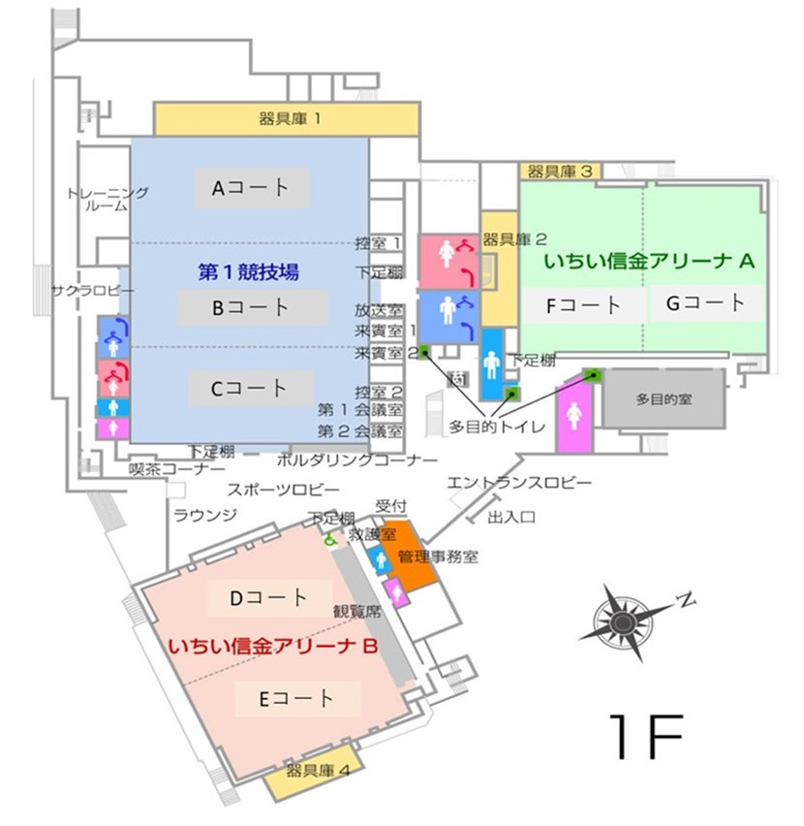
体育館レイアウト

